概要書
原則、オレンジ色で表示された必須項目はすべて入力してください。
そのほか、①～③（申請の際に漏れが多い箇所）も併せてご確認ください。
①区域図に行為の場所を明示していますか？
②付近見取図に図は挿入されていますか？別紙参照としていませんか？
③配置図に図は挿入されていますか？別紙参照としていませんか？
★入力もれはありませんか？★
 | 様式第５号の２(第６条関係)
長田神社地域まちづくり協定に係る地区内における行為の概要書
届出者 |  | 氏名
 |  | 住所 |  |  |  |  |  |  |  |  |  |  |  |  |  |  |  |  |  |  |  |  |  |  |  |  |  |  |  |  | 電話
代理者 |  |  |  |  |  |  |  |  |  |  |  |  |  |  |  |  |  |  |  |  |  |  |  |  |  |  |  |  |  |  | 電話
 |  |  |  |  |  |  |  |  |  |  |  |  |  |  |  |  |  |  |  |  |  |  |  |  |  |  |  |  |  |  | Fax
設計者 |  |  |  |  |  |  |  |  |  |  |  |  |  |  |  |  |  |  |  |  |  |  |  |  |  |  |  |  |  |  | 電話
施工者 |  |  |  |  |  |  |  |  |  |  |  |  |  |  |  |  |  |  |  |  |  |  |  |  |  |  |  |  |  |  | 電話

行為の種類 |  |  |  |  |  | □ |  | （ | □ | 建築物・ |  | □ |  | 工作物）の （ |  |  |  |  | □ |  | 新築・ |  |  | □ |  | 増築・ |  |  | □ | 改築・ |  |  | □ |  | 用途の変更）
 |  |  |  |  |  | □ |  | 土地の区画形質又は用途の変更 |  |  |  |  |  |  |  |  |  |  |  |  |  | □ |  |  | その他 |  |  |  | （ |  |  |  |  |  |  |  |  |  |  |  |  |  | ）
行為の場所 |  |  |  |  |  | 神戸市長田区
行為の概要 |  | 用途・業種 |  |  |  | 申請建物： |  |  |  |  |  |  |  |  |  |  |  |  |  |  |  |  |  |  |  | 従前建物：
 |  | 階数 |  |  |  | 地上 |  |  |  |  |  | 階 |  |  | 地下 |  |  |  |  |  |  |  | 階 |  |  | 構造 |  |  |  |  |  |  |  |  |  |  |  |  |  |  |  | 造
 |  | 高さ |  |  |  | 地上 |  |  |  |  |  |  |  |  | ｍ | 地下 |  |  |  |  |  |  |  |  |  |  |  | ｍ
 |  |  |  |  |  | 届出部分 |  |  |  |  |  |  |  |  | 届出以外の部分 |  |  |  |  |  |  |  |  |  |  | 合 計
 |  | 敷地面積 |  |  |  |  |  |  |  |  |  |  |  |  |  |  |  |  |  |  |  |  |  |  |  |  |  |  |  |  |  |  |  |  |  |  |  |  |  |  |  | ㎡
 |  | 建築面積 |  |  |  |  |  |  |  |  |  |  | ㎡ |  |  |  |  |  |  |  |  |  |  | ㎡ |  | 0 |  |  |  |  |  |  |  |  |  |  |  |  |  |  |  | ㎡
 |  | 延べ面積 |  |  |  |  |  |  |  |  |  |  | ㎡ |  |  |  |  |  |  |  |  |  |  | ㎡ |  | 0 |  |  |  |  |  |  |  |  |  |  |  |  |  |  |  | ㎡
工事期間 |  |  |  |  |  |  |  |  |  | 年 |  |  | 月 |  |  | 日 | ～ |  |  |  |  |  |  |  |  |  | 年 |  |  |  | 月 |  |  |  |  | 日 |  | （予定）
区 域 図 |  |  |  |  |  | ↓ | 行為の場所を〇で 明示してください。 |  |  |  |  |  | 行為の 場所 |  |  |  |  | 第５条：建物用途や業種等の制限
 |  |  |  |  |  |  |  |  |  |  |  |  |  |  |  |  |  | □ |  | ご遺体保管所を設置する
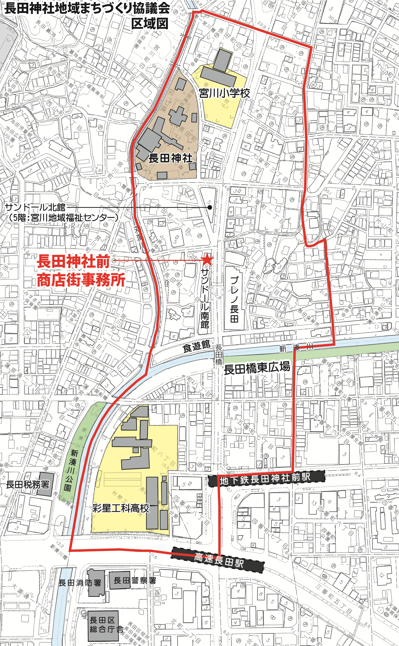
 |  |  |  |  |  |  |  |  |  |  |  |  |  |  |  |  |  |  |  | ⇒ |  | □ |  | 幹線道路に接続する幅員6m以上の道路に6m以上接する

 |  |  |  |  |  |  |  |  |  |  |  |  |  |  |  |  |  |  |  | ⇒ |  | □ |  | 隣地境界戦から外壁までの距離を1m以上確保する

 |  |  |  |  |  |  |  |  |  |  |  |  |  |  |  |  |  |  |  | ⇒ |  | □ |  | 隣地からの眺望の配慮として緑化等を行う
 |  |  |  |  |  |  |  |  |  |  |  |  |  |  |  |  |  |  |  | ⇒ |  | その他の配慮事項

 |  |  |  |  |  |  |  |  |  |  |  |  |  |  |  |  |  | □ |  | 該当しない
 |  |  |  |  |  |  |  |  |  |  |  |  |  |  |  |  |  | 第６条：ファミリー形式住戸の推奨
 |  |  |  |  |  |  |  |  |  |  |  |  |  |  |  |  |  | □ |  | 集合住宅等ではない
 |  |  |  |  |  |  |  |  |  |  |  |  |  |  |  |  |  | □ |  | 集合住宅等である
 |  |  |  |  |  |  |  |  |  |  |  |  |  |  |  |  |  |  |  | 全戸数 |  |  |  |  |  |  |  | 戸（内30㎡以上 |  |  |  |  |  |  |  |  |  |  | 戸）
 |  |  |  |  |  |  |  |  |  |  |  |  |  |  |  |  |  |  |  |  | ⇒ |  | □ |  | 1/3未満（協議会と協議）
 |  |  |  |  |  |  |  |  |  |  |  |  |  |  |  |  |  | 第７条：集合住宅建設時の家庭ごみ保管場所
 |  |  |  |  |  |  |  |  |  |  |  |  |  |  |  |  |  | □ |  | 集合住宅等ではない
 |  |  |  |  |  |  |  |  |  |  |  |  |  |  |  |  |  | □ |  | 集合住宅等である
 |  |  |  |  |  |  |  |  |  |  |  |  |  |  |  |  |  |  |  | ⇒家庭ごみ保管場所の設置 |  |  |  |  |  |  |  |  |  |  |  |  |  |  | □ |  | 有 |  |  | □ | 無
 |  |  |  |  |  |  |  |  |  |  |  |  |  |  |  |  |  |  |  | ⇒駐輪場の設置 |  |  |  |  |  |  |  |  |  |  |  |  |  |  | □ |  | 有 |  |  | □ | 無
 |  |  |  |  |  |  |  |  |  |  |  |  |  |  |  |  |  | 第８条：空家・空地の適切な管理
 |  |  |  |  |  |  |  |  |  |  |  |  |  |  |  |  |  | □ |  | 空家や空地を所有・管理しない
 |  |  |  |  |  |  |  |  |  |  |  |  |  |  |  |  |  | □ |  | 空家や空地を所有・管理する
 |  |  |  |  |  |  |  |  |  |  |  |  |  |  |  |  |  |  |  | ⇒ |  | □ |  | 適切な維持管理に努める
 |  |  |  |  |  |  |  |  |  |  |  |  |  |  |  |  |  | （管理内容）

受付番号及び年月日 |  |  |  |  |  |  |  |  |  |  | 第 |  |  |  |  |  |  | 号 |  |  |  |  |  |  |  |  |  |  | 年 |  |  | 月 |  |  |  | 日
 |  |  |  |  |  |  |  |  |  |  |  |  |  |  |  |  |  |  |  |  |  |  |  |  |  |  |  |  |  |  |  |  |  | （裏面につづく）
 |  | 裏面
付近見取図

配置図等

 | ※注意事項
 |  |  | １ 付近見取図に明示する事項
 |  |  | 方位，道路及び目標となる地形地物
 |  |  | ２ 配置図等に明示する事項
 |  |  |  | ① 縮尺，方位，敷地境界線，敷地内における建築物等の位置
 |  |  |  |  | 届出に係る建築物等と他の建築物等との別並びに敷地の接する道路の位置及び幅員
 |  |  |  | ② 壁面等の位置の制限に係る場合は，①に加えて制限線及び関係断面図
 |  |  | ※ 個人情報保護のため，部屋割り等建築物内部の状況は記載する必要がありません。

